产品列表
一. | 设计目的与功能概要
 | 1. | 设计目的
 |  | a. | 向联通MEC平台提供产品查询能力，扩充平台功能。
 |  | b. | 让用户更高频次的使用联通平台软件功能，固化用户，方便日后做其他功能时的用户引流。
 | 2. | 现状
 |  | 浪潮那边已经有一个较完善的商城系统，我们这边人力有限，故简单制作。
 | 3. | 功能概述
 |  | 用户输入标签，返回相关的产品列表。

二. | 原型图
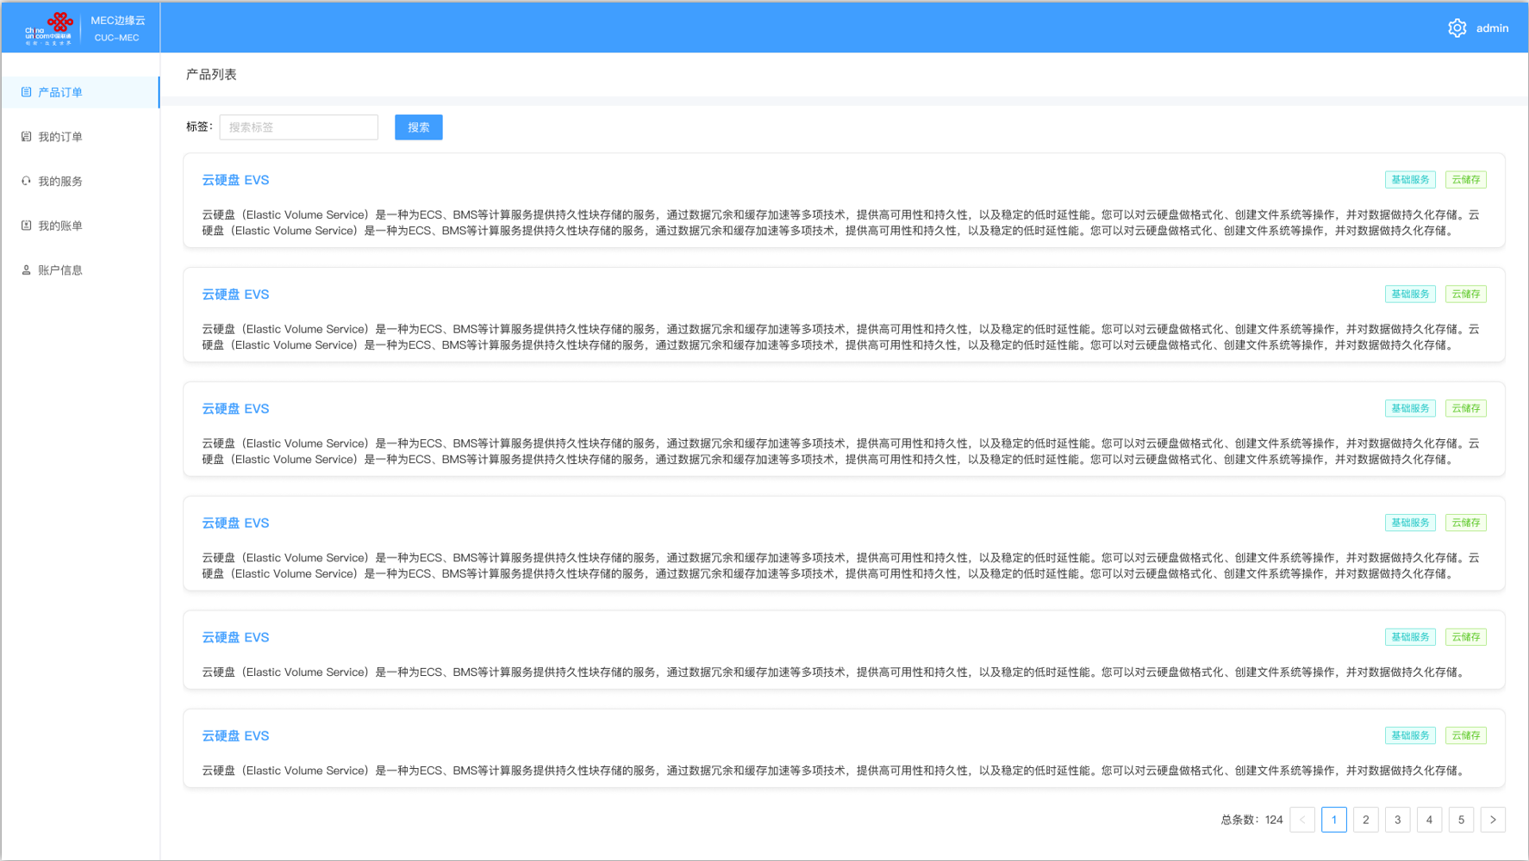

三. | 功能概述
 | 1. | 产品列表项包含内容
 |  | a. | 产品名
 |  |  | 产品名+链接，点击产品名进入产品详情界面
 |  | b. | 产品标签
 |  | c. | 产品简介
 |  |  | 如果缺失，则显示默认文字，如产品描述缺失
 | 2. | 标签
 |  | 多个标签，用;分隔
 |  | 点击查找按钮，列表
 |  | 输入标签后，输入框右上方展现一个x，点击x清空输入框，并重新搜索。
 | 3. | 搜索
 |  | 点击搜索，展现同时包含输入标签的产品
 |  | 标签可以为商城中的节点名，比如安全->网络安全

四. | 用户行为流程

产品详情
一. | 功能概要
 | 根据用户选择的节点，获取特定产品下的各个方案

二. | 原型图
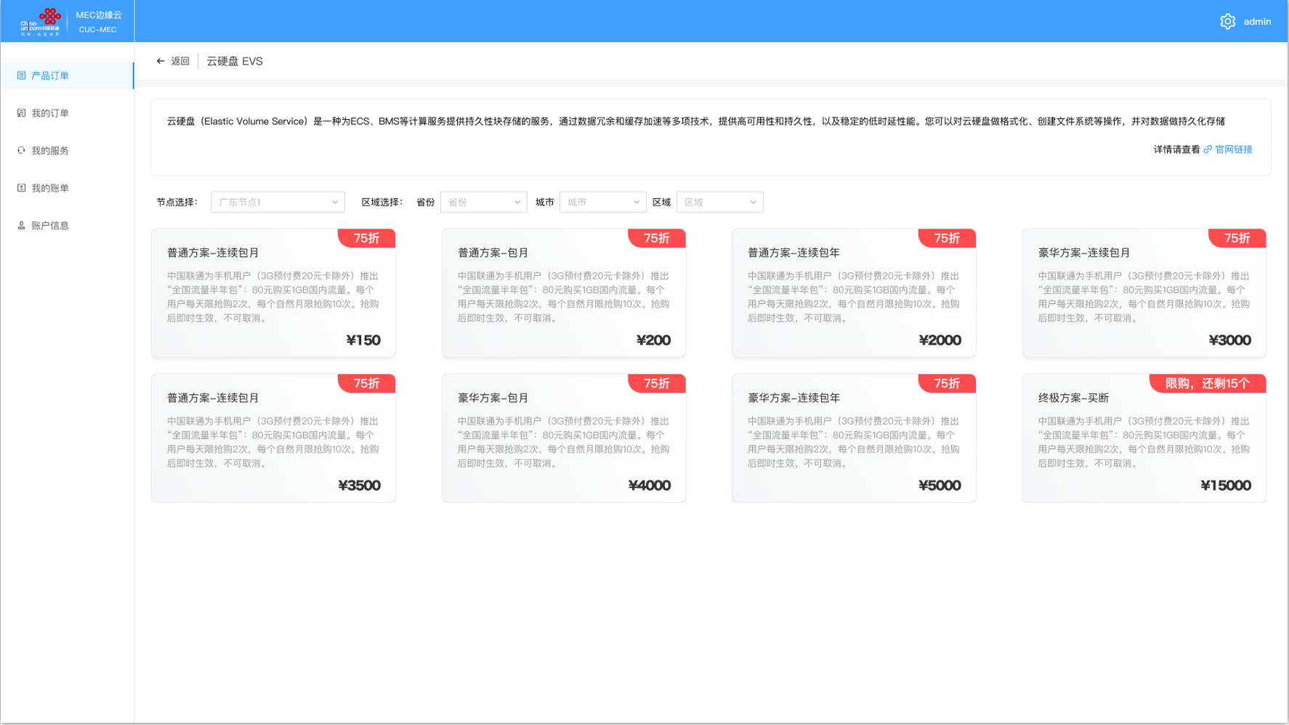

三. | 功能详述
 | 1. | 导航栏
 |  | a. | 区域截图

 |  | b. | 功能概述
 |  |  | 显示当前产品名称
 |  |  | 点击<回到上一级
 | 2. | 详情
 |  | a. | 区域截图

 |  | b. | 功能概述
 |  |  | 展示产品简介，如果没有简介，则显示“商家还没添加简介"
 |  |  | 产品详情，可跳转官网链接，以便商家做详细的广告展示

 | 3. | 节点选择
 |  | a. | 区域截图

 |  | b. | 功能概述
 |  |  | 用户选择节点，区域自动帮用户选择，可在节点信息中配置默认的区域。
 |  |  | 每个节点在后端是一个Id，每个区域也是一个Id。
 |  |  | 每改变一次区域，方案区域会进行一次数据重新拉取。
 |  |  | 在提交订单时，前端会把节点Id和区域Id发给服务器。
 | 4. | 方案选择
 |  | a. | 区域截图

 |  | b. | 功能概述
 |  |  | 根据用户Id，用户选择的产品Id，节点Id和地区Id，拉取适合用户的各方案。
 |  |  | 每个方案数据包括：
 |  |  | 方案标题，是否有折扣，折扣文字，方案简介，服务费用

方案详情
一. | 功能概述
 | 用户选择特定方案后，展示方案详情和选择的节点信息，引导用户申请订单，签订合同。

二. | 原型图
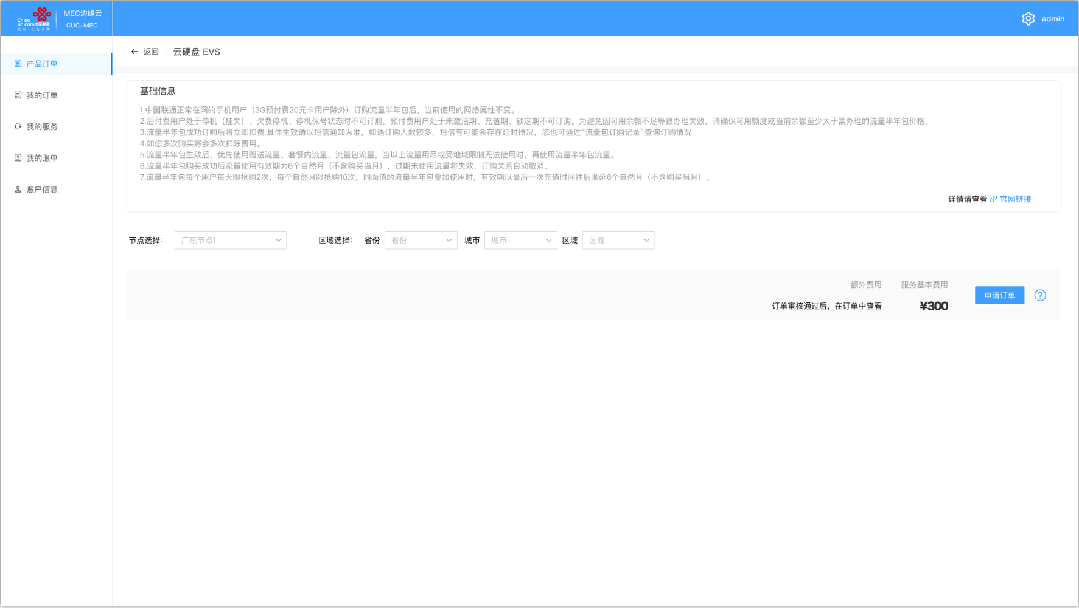

三. | 功能详解
 | 1. | 导航栏
 |  | a. | 区域截图

 |  | b. | 功能概述
 |  |  | 展示当前位置，产品名 >> 套餐名
 |  |  | 点击<按钮，返回上一级
 | 2. | 方案详情介绍
 |  | a. | 区域截图

 |  | b. | 功能概述
 |  |  | 展示方案的介绍，以及提供官网的链接。
 | 3. | 节点和资费展示
 |  | a. | 区域截图

 |  | b. | 功能概述
 |  |  | 用户在产品界面，已经选择了节点。此处暂不支持修改节点。
 |  |  | 区域可自行修改，如果用户修改的不合理，则由客服电话确认。
 | 4. | 申请订单逻辑
 |  | 根据所选方案，用户把方案Id，节点Id，区域Id传给服务器，服务器创建一个草稿单，游运营平台人员审核放行。

订单列表
一. | 功能概述
 | 拉取用户的订单，形成分页列表
 | 并且提供订单状态的筛选功能

二. | 原型图
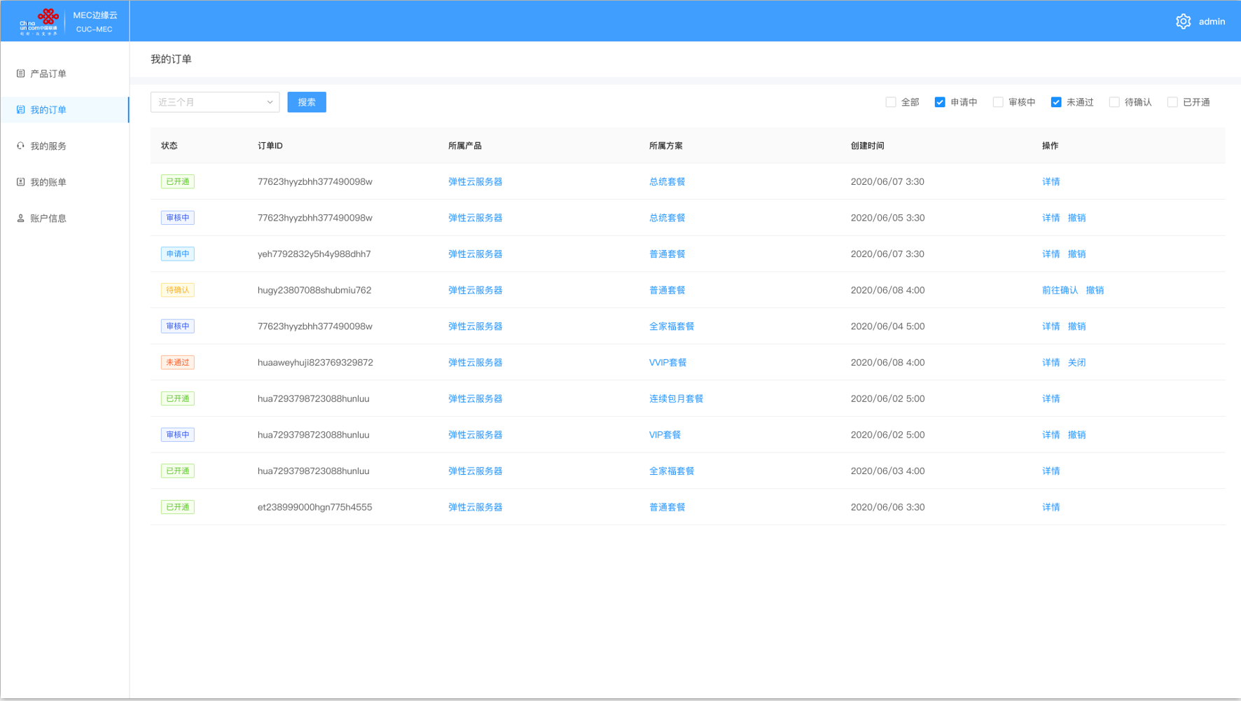

三. | 订单数据概述
 | 1. | 订单基础数据
 |  | a. | 订单状态
 |  | b. | 订单Id
 |  | c. | 所属产品
 |  | d. | 所属方案
 |  | e. | 创建时间
 | 2. | 订单状态
 |  | 申请中
 |  |  | 用户提交订单申请后，平台接到消息，创建订单，此时订单状态为申请中。
 |  | 审核中
 |  |  | 当平台有审核人员开始审核该订单，订单状态变为审核中。
 |  | 未通过
 |  |  | 当审核员认为订单无法开通，则把订单状态改为未通过。
 |  | 待确认
 |  |  | 审核员审核通过，则把订单改为待确认，并填入该订单的相关合同和资费信息，由用户主动拉取。
 |  | 已开通
 |  |  | 用户确认订单，合同确立，则该订单变为已开通，以做备份。

四. | 功能详述
 | 1. | 订单帮助信息
 |  | a. | 区域截图

 |  | b. | 帮助信息
 |  |  | 向用户介绍订单的概念和订单的操作。鼠标移动到问号上展示介绍面板，移开后消失。

 | 2. | 筛选项
 |  | a. | 区域截图

 |  | b. | 时间筛选
 |  |  | 时间筛选包含近3个月，近1年和全部
 |  | c. | 状态筛选
 |  |  | 复选框，点击全部则全部勾选。
 | 3. | 订单列表
 |  | a. | 区域截图

 |  | b. | 交互概述
 |  |  | 点击所属产品和所属方案，跳转对应链接
 |  |  | 点击详情，跳转订单详情
 |  |  | 点击撤销，提交订单撤销申请。

订单详情
一. | 功能概述
 | 根据订单不同状态，展示订单信息

二. | 申请中状态
 | 1. | 原型图
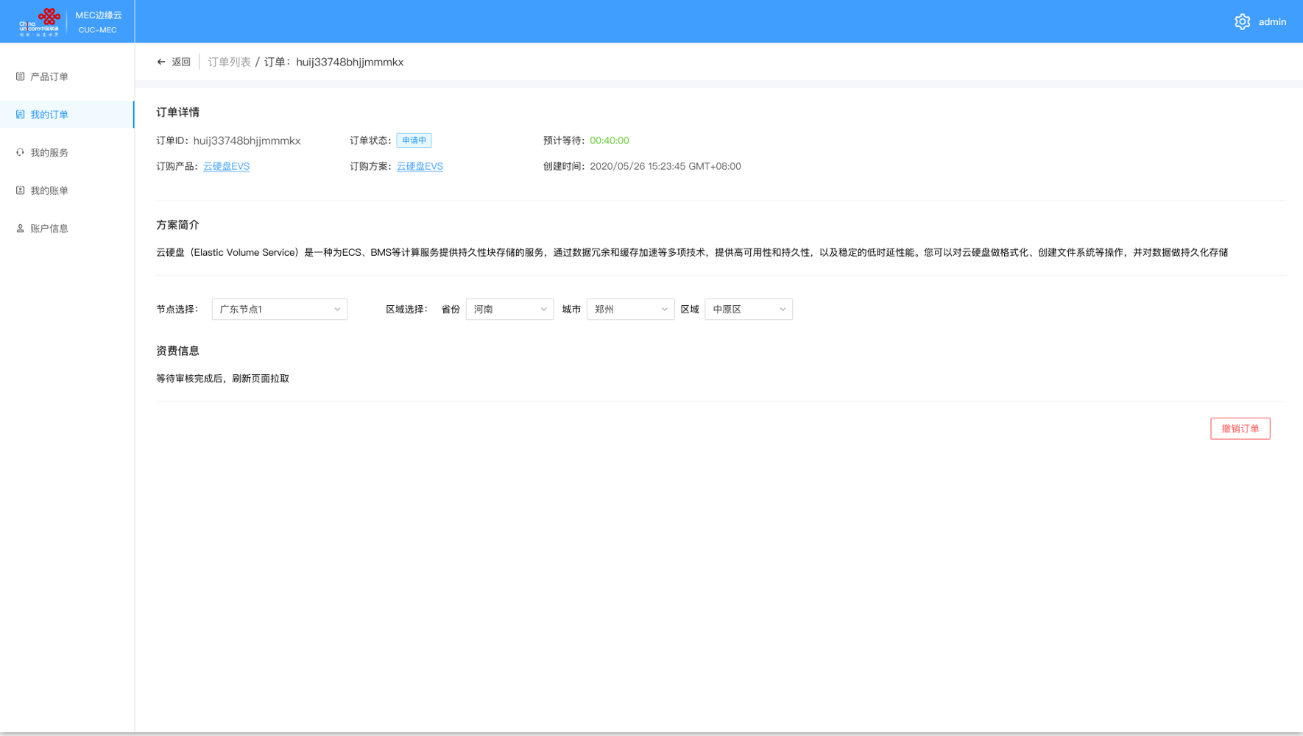

 | 2. | 功能详解
 |  | a. | 导航
 |  |  | 1) | 区域截图

 |  |  | 2） | 概述
 |  |  |  | 显示订单列表>>订单ID
 |  |  |  | 点击<按钮退回到订单列表
 |  | b. | 订单信息
 |  |  | 1) | 区域截图

 |  |  | 2） | 概述
 |  |  |  | 包含订单Id，订单状态，等待时间，相应的产品和方案，创建时间和方案简介
 |  |  | 3) | 预计等待时间逻辑
 |  |  |  | 用户拉取该页面时，服务端根据在队列前等待的未审核订单，计算还要多久有人进行审核。
 |  |  |  | 前端走倒计时，倒计时为0时，提示用户请刷新页面。
 |  | c. | 节点和资费信息
 |  |  | 1） | 区域截图

 |  |  | 2） | 概述
 |  |  |  | 展示之前选择的节点和区域。但此处是不可更改的状态。
 |  |  |  | 资费信息，提示用户审核完成后拉取。
 |  |  |  | 点击撤销订单，使订单进入撤销状态。

三. | 审核中状态
 | 1. | 原型图
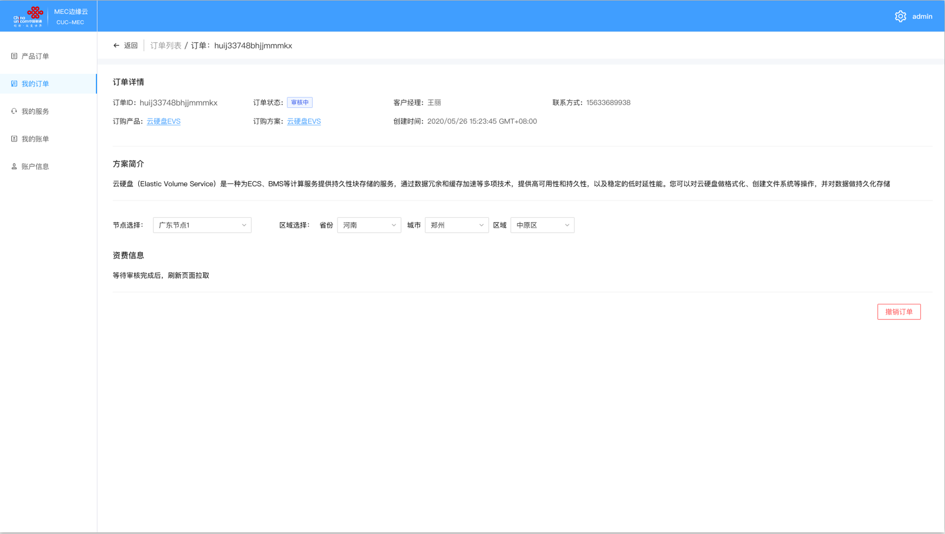

 | 2. | 功能详述
 |  | 显示客户经理和其联系方式，其余和三相同

四. | 未通过状态
 | 1. | 原型图
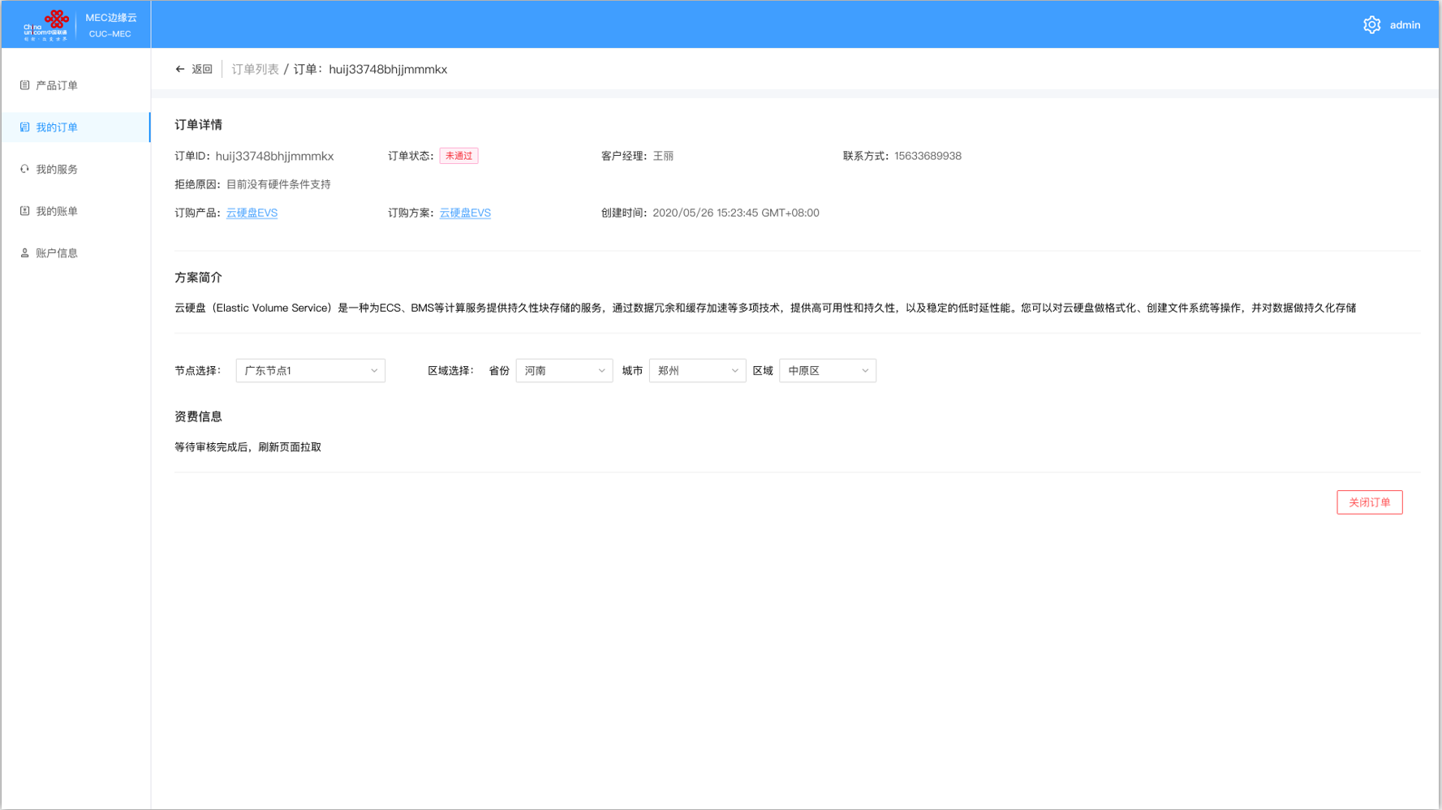

 | 2. | 功能详述
 |  | 与之前相同，但该状态下，用户可以关闭订单。

五. | 待确认状态
 | 1. | 原型图
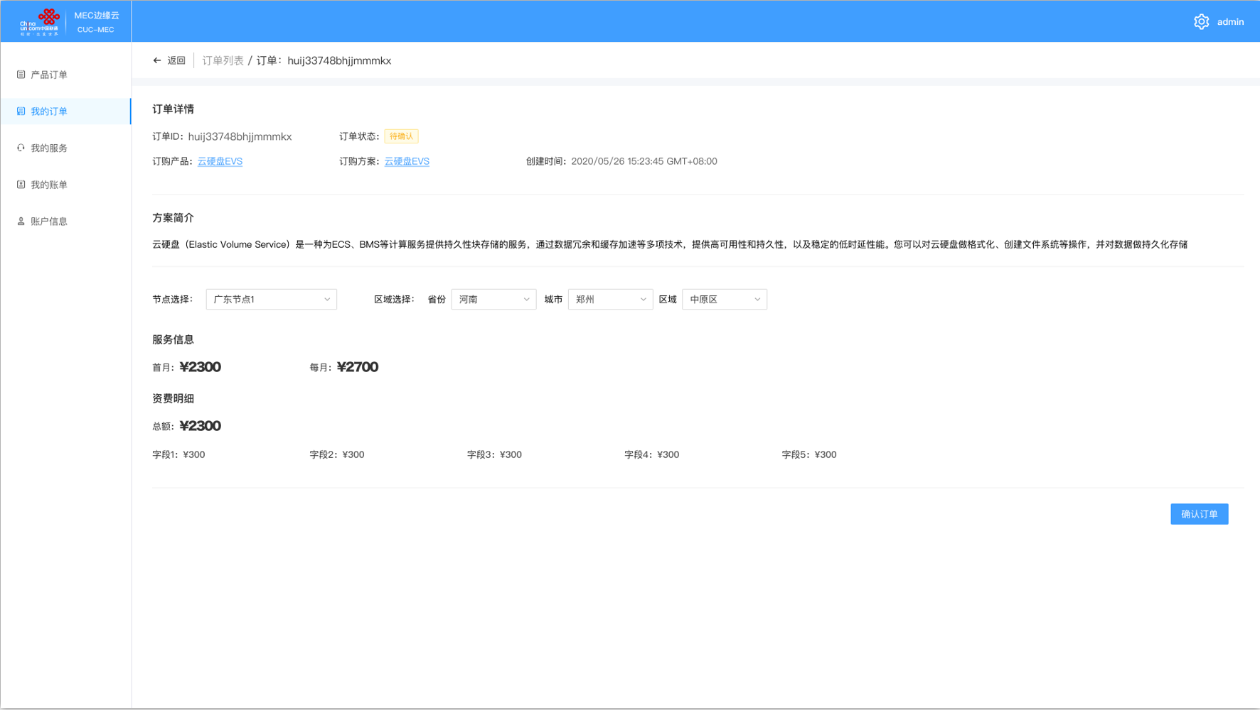

 | 2. | 功能概述
 |  | 和之前不同，该状态下显示资费信息。
 |  | 资费信息有两部分，一部分是服务本身的信息。如有其它形式的付费方式，与运营平台商议。
 |  | 资费信息的另一部分是额外资费信息，往往指的是安装费用和服务启动等一次性费用，展现其总价和各子项的资费信息。
 | 3. | 确认订单
 |  | 用户点击确认订单，弹出合同界面，点击确认后，完成订单。

六. | 已完成状态
 | 1. | 原型图
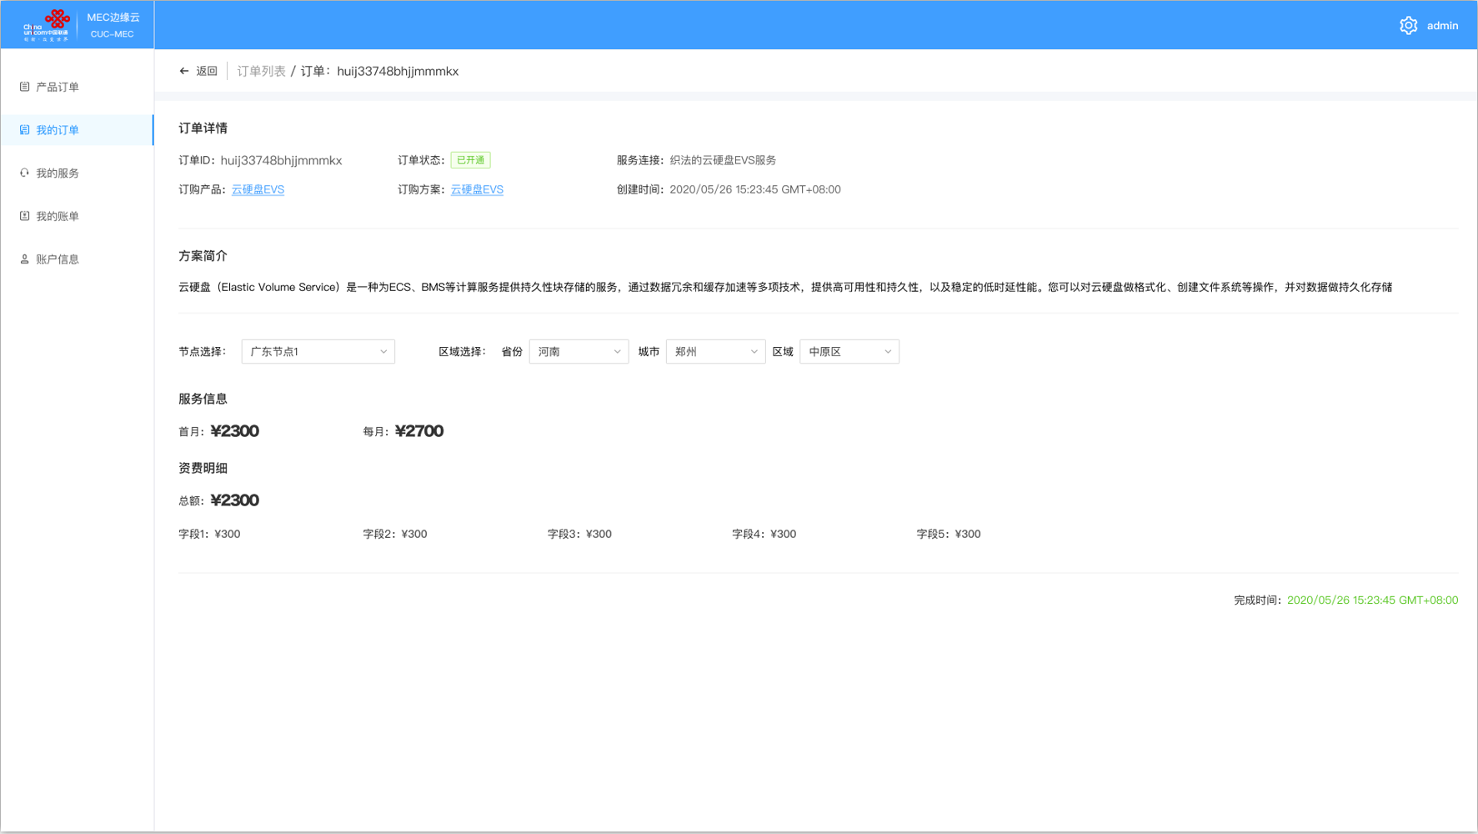

 | 2. | 功能概述
 |  | 待确认状态下，确认按钮变成完成时间。

我的账单
一. | 功能概述
 | 展示每一笔账单的情况

二. | 账单列表
 | 1. | 原型图
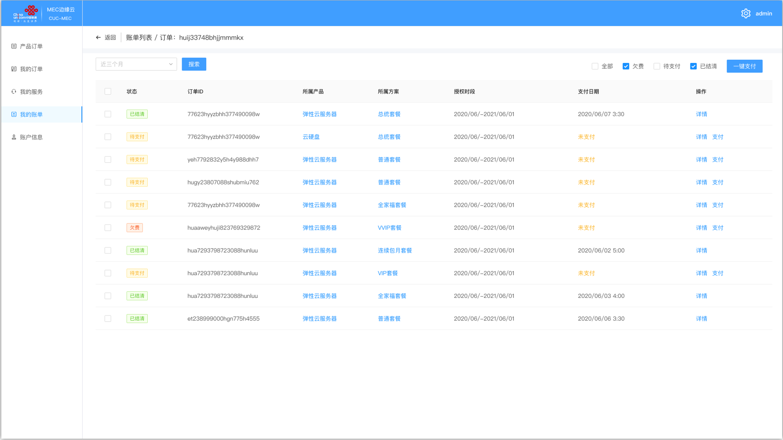

 | 2. | 筛选
 |  | 筛选包括时间筛选和状态筛选
 |  | a. | 时间筛选
 |  |  | 包含近3月，近半年，近1年和2019年，2018年，…2015年，2014年及之前。可参考京东的订单页面
 |  | b. | 状态筛选
 |  |  | 状态包含欠费，待支付和已结清。点击全部则一起勾选，再次点击则一起撤销勾选。
 | 3. | 账单项
 |  | a. | 选择框
 |  | b. | 状态
 |  | c. | 账单ID
 |  | d. | 所属产品
 |  |  | 点击跳转对应链接
 |  | e. | 所属方案
 |  |  | 点击跳转对应链接
 |  | f. | 授权时段
 |  | g. | 支付日期
 |  |  | 支付完成的才显示，未完成显示未支付，未支付要用让用户看着不爽的颜色。
 |  | h. | 操作
 |  |  | 未支付的订单可查看详情和支付
 |  |  | 已支付的订单只能查看详情
 | 4. | 支付操作
 |  | a. | 一键支付
 |  |  | 生成对应的支付链接，用户完成支付后，选择的多个订单变为已支付状态。
 |  | b. | 支付
 |  |  | 用户在操作区点击支付，生成对应支付链接。
 |  | c. | 未开发
 |  |  | 如果该功能现阶段不好做，则弹出未开发提示。

三. | 账单详情-已支付
 | 1. | 原型图
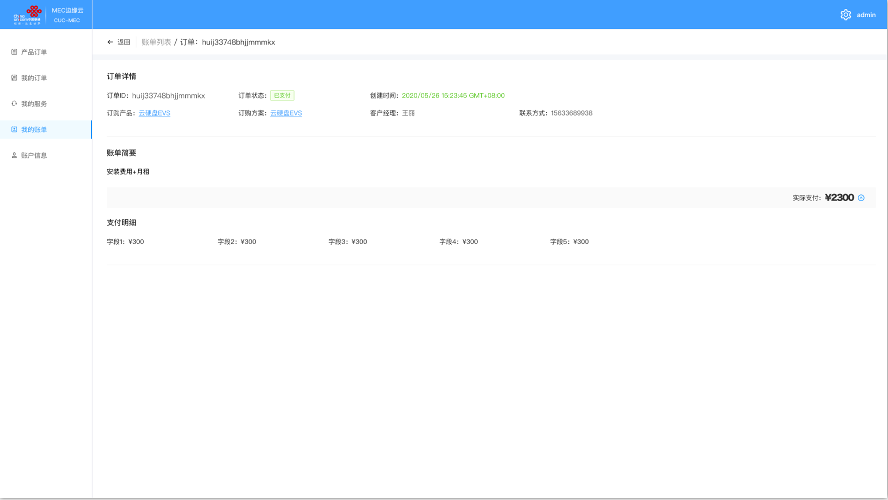

 | 2. | 展示信息
 |  | 订单Id，支付状态，支付日期，对应产品，对应方案，账单概要（从服务端拉取，服务端要做相关逻辑）。
 |  | 实际支付和支付明细。
 |  | 客户经理和其联系方式。

四. | 账单详情-待支付
 | 1. | 原型图
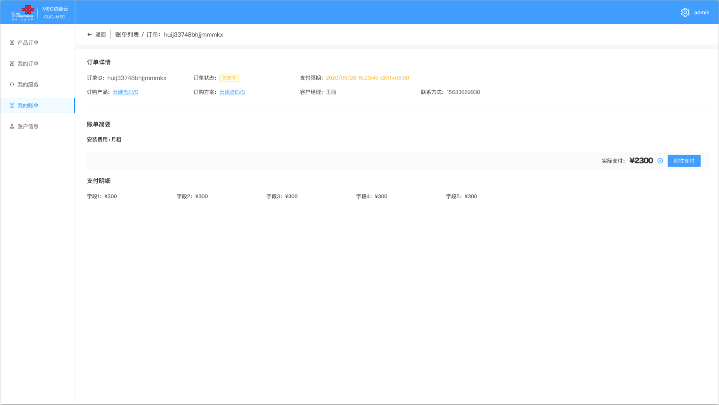

 | 2. | 包含信息
 |  | 除了"三.账单详情-已支付“，还包括支付期限，以及前往支付的按钮。

五. | 账单详情-欠款
 | 1. | 原型图
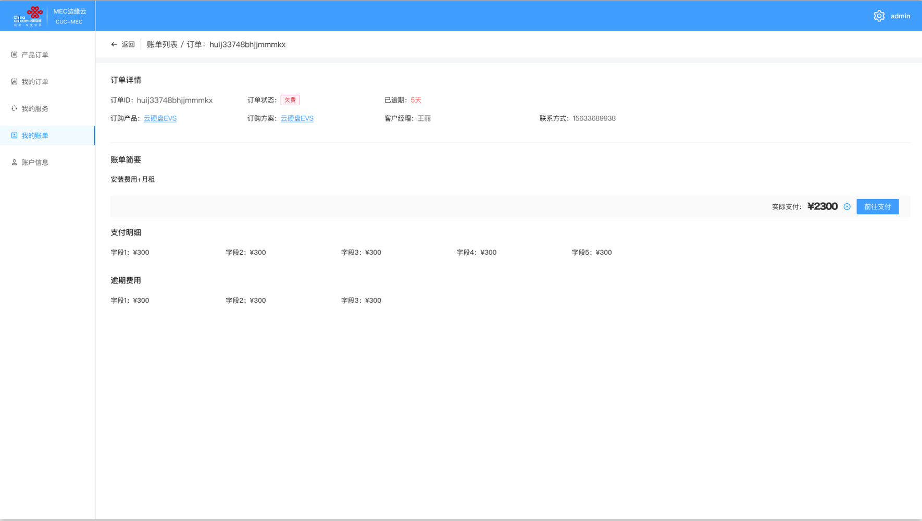

 | 2. | 包含信息
 |  | 除了"四.账单详情-待支付“，还包括逾期天数，以及逾期费用。

